قائمة التقييم
 | معضلة تغيب إحدى المحطات وعودتها من جديد تمرين جاهزية مجموعة لواء الإمارات/1 (جندي الصحراء 2025/20)
 | وصف المعضلة: تقييم إجراءات التعامل مع موقف تغيب شبكة إحدى الوحدات عن الشبكة الرئيسية وبعد فترة عادت من جديد.
 | الوحـــــــدة: | أدخل الوحدة الخاضعة للتقييم |  | التاريــخ: | أدخل التاريخ
 | قائد الوحدة: | أدخل اسم قائد الوحدة الخاضعة للتقييم |  | المحكــم: | أدخل اسم المحكم
 | مجـرى الأحـداث والمعاضل: |  | أدخل مجرى الأحداث والمعاضل | رقــم المعضلـة حسـب مجـرى الأحداث والمعاضل: |  |  |  | أدخل رقم المعضلة

 | عناصــــــر التقييـــــم |  |  | العلامـــــــات |  |  |  | ملاحظــــــات
 |  |  |  | القصوى | المكتسبة | النسبة | النتيجة
 | ( أ ) |  |  | (ب) | (جـ) | ( د ) | (هـ) | ( و )
 | إجراءات المحطة الرئيسية أثناء الاشتباه في المحطة التي تغيبت عن الشبكة. طلب الهوية حسب لوحة الهوية المرفقة أدناه وكما يلي:
 | 1. اختيار أحد أرقام المفاتيح العمودي والأفقي الموجودة باللوحة وارسالها كطلب للهوية وتكون الاجابة بإرسال الرقم الرباعي الذي تدل عليه أرقام المفاتيح العمودي والأفقي. |  |  | 3 | أدخل العلامة
 | 2. اختيار أحد الأرقام الرباعية وارساله كطلب للهوية وتكون الإجابة بإرسال أرقام المفاتيح العمودي والأفقي. |  |  | 3 | أدخل العلامة
 | 3. تؤخذ أرقام المفاتيح دائماً ابتداءً من الرقم اليمن العمودي أولا ثم الرقم العلوي (الأفقي) ثانياً. |  |  | 3 | أدخل العلامة
 | 4. شطب الرقم الرباعي بعد استخدامه مباشرة من قبل جميع محطات الشبكة. |  |  | 3 | أدخل العلامة
 | 5. يجب على المحطة التي سٌئلت عن هويتها ان تطلب بدورها هوية المحطة الطالبة. |  |  | 3 | أدخل العلامة
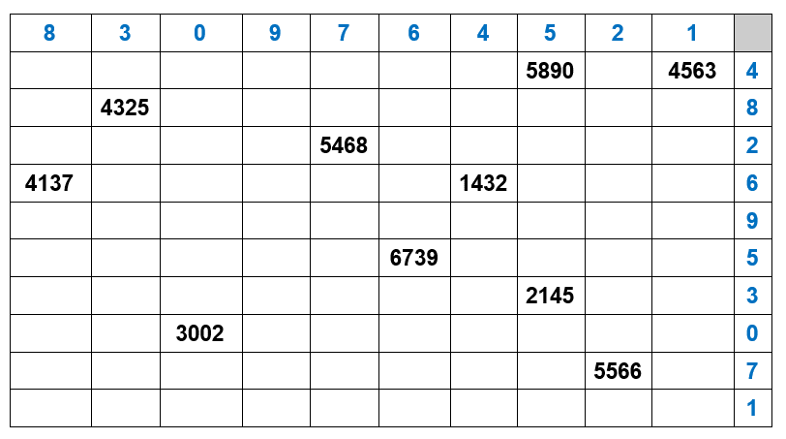

 | إجمالي العلامـــــات |  |  | 15 | 0
 | النسبــــة العامــــــة |  |  | 0.00%
 | التقديــــر العــــــام |  |  | راسب
 | ملاحظـــات: 1. تقييم مستوى الوحدة من خلال مراقبة الآداء أو طرح الأسئلة. 2. يعتبر هذا النموذج (سري للغاية) بعد إدخال علامات التقييم. 3. نموذج التقييم قابل للتطوير والتعديل. |  |  | المحكـــــــــم: |  | أدخل اسم المحكم
 |  |  |  | التوقيــــــــع:
3 | مدرب
2 | يحتاج تدريب
1 | غير مدرب

